2018_11_data
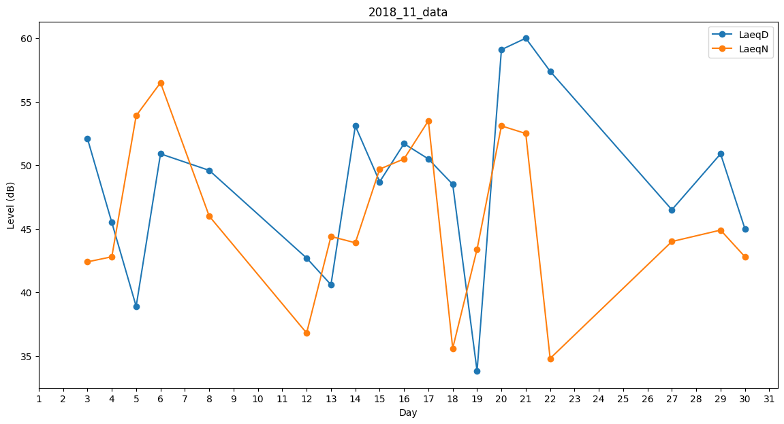
Day | LaeqD | LaeqN
1 | 0 | 32.5
2 | 37.8 | 0
3 | 52.1 | 42.4
4 | 45.5 | 42.8
5 | 38.9 | 53.9
6 | 50.9 | 56.5
7 | 50.5 | 0
8 | 49.6 | 46
9 | 50.6 | 0
10 | 48.9 | 0
11 | 0 | 0
12 | 42.7 | 36.8
13 | 40.6 | 44.4
14 | 53.1 | 43.9
15 | 48.7 | 49.7
16 | 51.7 | 50.5
17 | 50.5 | 53.5
18 | 48.5 | 35.6
19 | 33.8 | 43.4
20 | 59.1 | 53.1
21 | 60 | 52.5
22 | 57.4 | 34.8
23 | 0 | 40.5
24 | 0 | 41.8
25 | 46.8 | 0
26 | 48.2 | 0
27 | 46.5 | 44
28 | 43.1 | 0
29 | 50.9 | 44.9
30 | 45 | 42.8

